List1
Analýza šrotovitosti |  |  |  | Přehled obsahu podsestav podle EDV č.


 |  |  |  | LHD |  | RHD
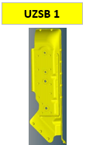

VW CADDY - EVIDENCE VYŘAZENÝCH PODSESTAV
NOČNÍ
RANNÍ
ODPOLEDNÍ
 |  |  |  |  | 810 2-4525 |  | 810 2-4536B
 |  |  |  |  | 020 2-4529 |  | 020 2-4530

UZSB 1
UZSB 2
UZSB 3
UZSB 4
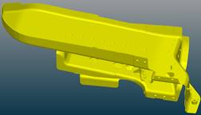

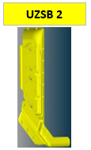


 |  |  |  |  | 810 2-4525 |  | 810 2-4536B
 |  |  |  |  | 020 2-4529 |  | 020 2-4530
 |  |  |  |  | 810 2-4533A |  | 820 8-0398A
UZSB 1
UZSB 2
UZSB 3
UZSB 4

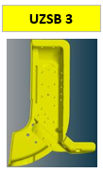
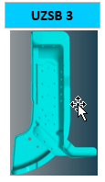

 |  |  |  |  | 810 2-4525 |  | 810 2-4536B
 |  |  |  |  | 020 2-4529 |  | 020 2-4530
 |  |  |  |  | 810 2-4533A |  | 820 8-0398A
 |  |  |  |  | 020 2-4531 |  | 020 2-4532
 |  |  |  |  | 820 8-0263 |  | 820 8-0343

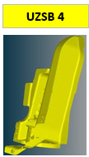

 |  |  |  |  | 810 2-4525 |  | 810 2-4536B
Propis do Excelu |  |  |  |  | 020 2-4529 |  | 020 2-4530
LHD |  | RHD |  |  | 810 2-4533A |  | 820 8-0398A
Směna |  | Směna |  |  | 020 2-4531 |  | 020 2-4532
 |  |  |  |  | 820 8-0263 |  | 820 8-0343
 | Počet |  | Počet |  | 810 2-4537A |  | 81024534A
810 2-4525 | 1 | 810 2-4536B
020 2-4529 | 1 | 020 2-4530
810 2-4533A |  | 820 8-0398A
020 2-4531 |  | 020 2-4532
820 8-0263 |  | 820 8-0343
810 2-4537A |  | 81024534A

